Лист1
РАБОЧИЙ ТЕХНИЧЕСКИЙ ОТЧЕТ |  |  |  |  | НОМЕР: 2020.09 GN0001А
 |  |  |  |  | ДАТА: 2020.09.04
Наименование предприятия |  |  |  | ООО "Навоийавтотеххизмат"
Ф.И.О. составившего отчет |  |  |  | Хужакулов Билолбек Маруфшо ўғли
Номер телефона с кодом города |  |  |  | 97 320 28 88
Модель |  |  | Идентификационный номер автомобиля |  | Пробег | Дата продажи
Нексия |  |  | XWBТF69V1LA040613 |  | 7081 | 2020-02-27
Обстоятельства при которых обнаружена проблема |  |  |  | Описание проблемы
 |  |  |  | Рулевые механизмда шавқин бор
А. |  | Автомобиль стоял, двигатель не работал
В. | Автомобиль находился в движении: |  |  | Информация относительно проблемы (Приложить чертеж или фотграфию неисправности)
 |  | При торможении
 |  | При переходе от ускорения к накату
 |  | При переключение на задний ход |  | Рулевые механизмда мой чиқиши бор.
 |  | При повороте
 |  | При ускорении
 |  | При замедлении
 |  | При ______ оборотах в минут
 |  | При любой скорости
 |  | На неровной дороге
 |  | На ____ передаче
С. | При использовании:
 |  | Тормозов |  | 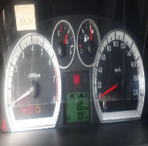 | 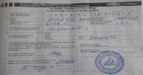
 |  | При повороте руля
 |  | При выключении сцепления
 |  | Обогревателя / кондиционера
 |  | При работе стеклоочистит / омывателя
 |  | При включении радио / CD проигрыват
 |  | Обогревателя заднего стекла
 |  | Прочее
D. | При работе двигателя:
 |  | При запуске |  | 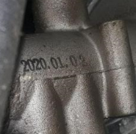 | 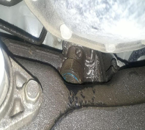
 |  | При прогреве
 |  | На холотом ходу
 |  | При горячем двигателе
E. | Возникает:
 |  | При ускорении
 |  | При высоких оборотах двигателя
 |  | При большой скорости
 |  | При большой загрузке багажника
F. | Когда случается по времени: |  |  | Информация о проблемной детали
 |  | Всегда |  | Номер детали по каталогу: | 42588174
 |  | Иногда |  | Наименование детали: | Рулевые механизма
 |  | После _____ км движения |  | Название поставщика: | АО "UzAuto Motors"
 |  | После _____ минут езды |  | LOT № детали: | 20200102
Действия инженера по гарантии дилерского предприятия |  |  |  | Жамиятимиз кафолат устаси томонидан мижознинг 03.09.2020 йилдаги мурожаатига биноан автомашинаси 7081 км да тулиқ текширилиб курилди ва автомашинанинг рулевые механизмда мой чиқиши борлиги аниқданди. Хулоса қилиндики автомашинани рулевые механизмда мой чиқиши борлиги. Кафолат омборимизда рулевые механизми йўқлиги сабабли "UzAutoMotors" АЖ га буйуртма қилиниб муаммо бартараф килинади.

Ответственный Отдел по принятию мер и исследованию проблемы

